HTML
【HTMLとは】
 | ウェブページに表示する内容を記述する言語です。
 | ただ、HTMLは表示するのみで、色を付けたり動きを付けることはできません。

 | 拡張子がhtmlのファイルに記述します。
 |  | <!DOCTYPE html>
 |  | <html>
 |  | <head>
 |  |  | <title>○○株式会社</title>
 |  |  | <meta charset="UTF-8">
 |  | </head>
 |  | <body>
 |  |  | <h1>ホームページ</h1>
 |  |  | <p>HTMLについて</p>
 |  | </body>
 |  | </html>

 | タグと呼ばれるもので表示する内容を挟みます。
 | タグには機能があり、段落で表示するもの、大文字にするもの、リストとして表示するものなど様々な種類があります。
 | それぞれ開始タグ、終了タグと呼ばれるものがあり、その中に表示する内容を記述します。
 |  | <開始タグ>表示する内容</終了タグ名>
 | 開始タグ～終了タグまでをひとつの要素を呼びます。

【覚えておきたいタグ】
 | ・<html>タグ
 |  | 開始タグから終了タグまでがHTMLコードであることを表します。
 |  | とりあえず書いておけば良いです。

 | ・<head>タグ
 |  | 外部ファイルの参照先やCSSなど、様々な設定を記述します。

 | ・<body>タグ
 |  | 開始タグから終了タグまでが画面に表示されます。

 | ・<p>タグ
 |  | 開始タグから終了タグまでが、ひとつの段落を表します。

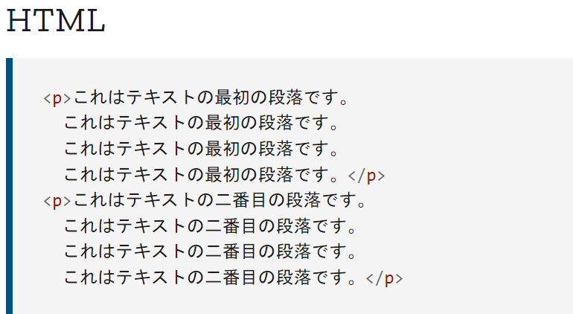

 | ・<img>タグ
 |  | 画像を貼るために使います。
 |  |  | <img src="表示したい画像ファイルパス" alt="画像が表示されなかった場合に表示する文章" />
 |  | ※終了タグはありません

 | ・<a>タグ
 |  | リンクを作成するのに使います。
 |  |  | <a href="遷移先のURL">クリックで遷移</a>
 |  | リンクをクリックすることでhref=""に記載した遷移先に遷移します。

 | ・<ul>タグ
 |  | 箇条書きのリストを作るのに使います。
 |  | <li>～</li>で挟まれた部分がひとつの箇条書き文になります。
 |  |  | <ul>
 |  |  |  | <li>1つ目の項目</li>
 |  |  |  | <li>2つ目の項目</li>
 |  |  |  | <li>3つ目の項目</li>
 |  |  | </ul>

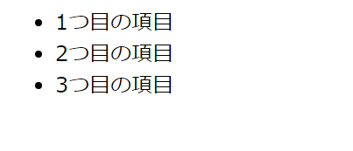

 | ・<ol>タグ
 |  | 箇条書きのリストを作るのに使います。
 |  | <ul>は箇条書き部分が「・」ですが、<ol>は数字になります。
 |  |  | <ol>
 |  |  |  | <li>1つ目の項目</li>
 |  |  |  | <li>2つ目の項目</li>
 |  |  |  | <li>3つ目の項目</li>
 |  |  | </ol>

 | ・<br>タグ
 |  | 改行するのに使います。
 |  |  | <p>ここで<br>改行します。</p>

 | ・<!-- -->
 |  | <!--と-->で挟まれたコードはコメントアウトと呼ばれ、この部分は非表示になります。
 |  | ソースを見た人に伝えたいコメントや、自分用に残したいコメントをメモとして残します。

 | ・<div>タグ と <span>タグ
 |  | このタグは表示には関係ありませんが、開始タグ～終了タグに書かれた要素をひとまとめにできます。
 |  | タグにidやclassなどの属性を付けることで開始タグ～終了タグで挟まれた要素だけデザインを変えることができます。
 |  |  | 「HTML」
 |  |  |  | <div id="test">
 |  |  |  |  | <p>○○株式会社</p>
 |  |  |  |  | <p>○○株式会社</p>
 |  |  |  | </div>

 |  |  |  | <p>○○株式会社</p>

 |  |  | 「CSS」
 |  |  |  | #test{
 |  |  |  |  | width: 200px;
 |  |  |  |  | background: aqua;
 |  |  |  | }

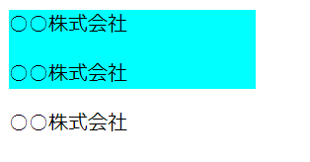

【classとid】
 | 開始タグ内に書く属性で、以下のように記載します。
 |  | <タグ名 class="好きな名前">～</タグ名>
 |  | <タグ名 id="好きな名前">～</タグ名>

 | 「この部分だけデザインを変えたい」というタグにidやclassを設定し、それをCSSやJavaScriptと紐づけて処理することができます。

 | ・id
 |  | 1つのHTML内で同じid名を使うことはできません。
 |  | ひとつの要素にidを設定し、CSS等を適用したりします。

 | ・class
 |  | 何回でも同じclass名を使うことができます。
 |  | 複数の要素にclassを設定し、一気にCSS等を適用したりできます。

 |  | <div id="test1"></div>
 |  | <p id="test1"></p> |  |  |  | ←NG

 |  | <div class="test2"></div>
 |  | <p class="test2"></p> |  |  |  | ←OK

CSS
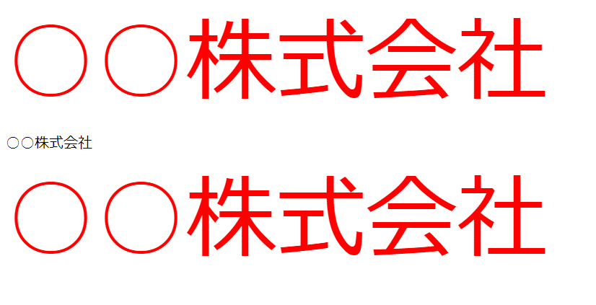
【CSSとは】
 | ウェブページのデザインやレイアウトなどの見栄えを変えていくための言語です。
 | 文字の大きさや背景の色を変えたり、余白を調整したりと色々できます。

 | htmlファイルの<head>タグ内に<style>タグを追加し、その中に記述します。
 | ※拡張子がcssのファイルを作成し、<head>タグ内にファイルのパスを記述することで取り込むこともできます。
 |  | <!DOCTYPE html>
 |  | <html>
 |  | <head>
 |  |  | <title>○○株式会社</title>
 |  |  | <meta charset="UTF-8">
 |  |  | <style>

 |  |  |  |  | ここにCSSを書く

 |  |  | </style>
 |  | </head>
 |  | <body>
 |  |  | <h1>ホームページ</h1>
 |  |  | <p>HTMLについて</p>
 |  | </body>
 |  | </html>

 | CSSの書き方は以下のように決まっています。

 |  | セレクタ {
 |  |  | プロパティ: 値
 |  | }

 |  | ・セレクタ
 |  |  | タグ名やclass名、id名を書いて、デザイン変更の適用先を設定します。
 |  |  |  |  |  | タグを指定する場合: | タグ名の<>を取り除いたものを記述
 |  |  |  |  |  |  |  | <div>の場合 : div
 |  |  |  |  |  | classを指定する場合: | class名の前に「.（ドット）」を記述
 |  |  |  |  |  |  |  | class="test"の場合 : .test
 |  |  |  |  |  | idを指定する場合: | id名の前に「#」を記述
 |  |  |  |  |  |  |  | id="test"の場合 : #test
 |  | ・プロパティ
 |  |  | セレクタで指定された部分の何を変えるのかを設定します。

 |  | ・値
 |  |  | どのように見た目を変えるのかを設定します。

 | （例1）
 |  | 「HTML」
 |  |  | <body>
 |  |  |  | <div id="test1">
 |  |  |  |  | ○○株式会社
 |  |  |  | </div>

 |  |  |  | <div id="test2">
 |  |  |  |  | ○○株式会社
 |  |  |  | </div>
 |  |  | </body>

 |  | 「CSS」
 |  |  | #test2{
 |  |  |  | font-size: 100px; |  | ←文字の大きさを100pxにする
 |  |  |  | color: red; |  | ←文字の色を赤色にする
 |  |  | }

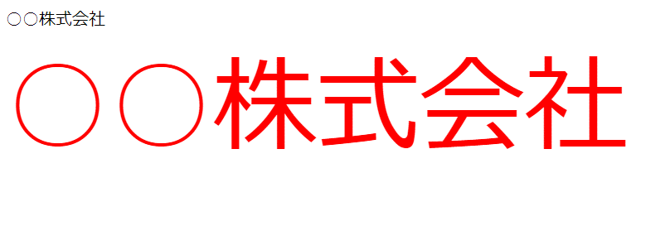

 | （例2）
 |  | 「HTML」
 |  |  | <body>
 |  |  |  | <div class="test">
 |  |  |  |  | ○○株式会社
 |  |  |  | </div>

 |  |  |  | <div>
 |  |  |  |  | ○○株式会社
 |  |  |  | </div>

 |  |  |  | <div class="test">
 |  |  |  |  | ○○株式会社
 |  |  |  | </div>
 |  |  | </body>

 |  | 「CSS」
 |  |  | .test{
 |  |  |  | font-size: 100px;
 |  |  |  | color: red;
 |  |  | }

JavaScript
【JavaScriptとは】
 | ウェブページを表示するブラウザ上で動くプログラム言語です。
 | C言語やJavaなどのプログラミング言語と同様に変数の宣言から値の代入、繰り返し文などの処理が出来ます。
 | ウェブページの表示を変更したり、ボタンが押された際やページがスクロールされた際など好きなタイミングに処理をすることできます。
 | ページを再読み込みしなくてもデータを取得できたり、表示したりできる非同期通信ができるのも特徴です。
 |  | ※Google Mapで画面の中の地図を動かせば次々と地図が読み込まれて表示されますが、あれが非同期通信です。

 | また、JavaScriptを応用したプログラムのまとまり（ライブラリ）などがたくさんあります。
 | このライブラリを取り込むことでコーディングを簡単にすることができます。
 | 代表的なライブラリは以下になります。

 |  | ・Ajax（エイジャックス）
 |  |  | JavaScriptの通信機能を使い、データを送受信ができます。
 |  |  | 例 : Google Mapsなど

 |  | ・jQuery（ジェイクエリ）
 |  |  | JavaScriptの記述を簡単に略すことが出来ます。

 | ※余談ですが、JavaとJavaScriptは名前は似ていますが、全く違う言語です。
 |  | 昔は「LiveScript」という名前だったのですが、大人の事情で「JavaScript」に変更されたそうです。

【JavaScriptのコーディング】
 | 特に開発環境が必要だったり、ソフトをインストールしたり等は必要ありません。
 | htmlファイルの<head>タグや<body>タグに<script>タグを追加し、その中に記述します。
 | ※拡張子がjsのファイルを作成し、<head>タグ内にファイルのパスを記述することで取り込むこともできます。
 |  | <!DOCTYPE html>
 |  | <html>
 |  | <head>
 |  |  | <title>○○株式会社</title>
 |  |  | <meta charset="UTF-8">
 |  |  | <script>

 |  |  |  |  | ここにJavaScriptを書く

 |  |  | </script>
 |  | </head>
 |  | <body>
 |  |  | <h1>ホームページ</h1>
 |  |  | <p>HTMLについて</p>
 |  |  | <script>

 |  |  |  |  | ここにJavaScriptを書く

 |  |  | </script>
 |  | </body>
 |  | </html>

 | <head>タグに記述するか<body>タグに記述するかによって記述する場所によって処理するタイミングが変わります。
 |  | <head>に記述した場合
 |  |  | JavaScript処理した後に<body>タグを処理します。
 |  |  | そのため以下の記述ではエラーが発生してしまいます。
 |  |  |  | <!DOCTYPE html>
 |  |  |  | <html>
 |  |  |  | <head>
 |  |  |  |  | <title>○○株式会社</title>
 |  |  |  |  | <meta charset="UTF-8">
 |  |  |  |  | <script>
 |  |  |  |  |  | let str = document.getElementById("disp1");
 |  |  |  |  |  | str.textContent = "Hello World";
idが"disp1"の要素に対して「Hello World」と表示しようとしますが、
<body>タグが処理される前に要素を取得しようとしてエラーが発生します。
 |  |  |  |  | </script>
 |  |  |  | </head>
 |  |  |  | <body>
 |  |  |  |  | <h1>ホームページ</h1>
 |  |  |  |  | <p id="disp1"></p>
 |  |  |  | </body>
 |  |  |  | </html>

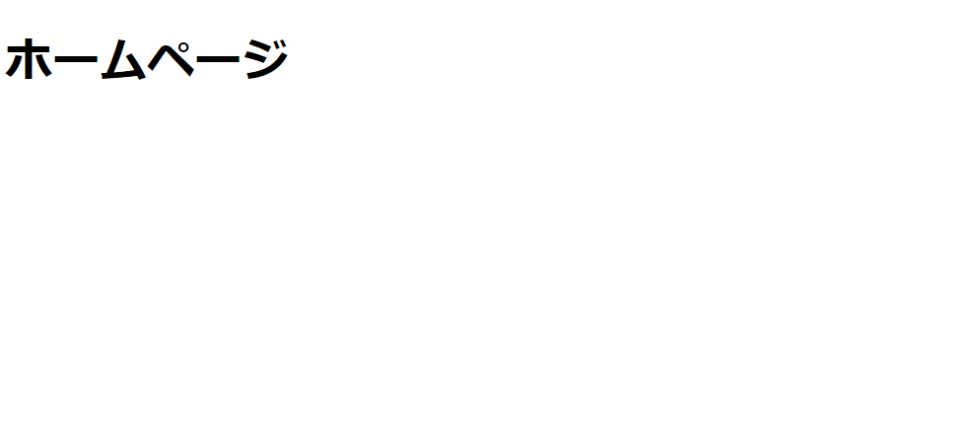

表示されない

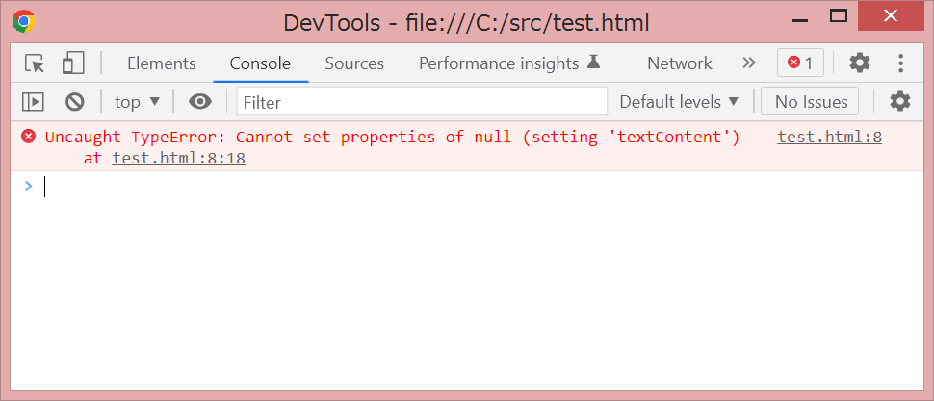

エラーが発生

 |  | <body>に記述した場合：
 |  |  | <body>タグを処理した後にJavaScriptを処理します。
 |  |  | そのため先程のエラーになっていた<head>タグの内容をそのまま記述してもエラーになりません。
 |  |  |  | <!DOCTYPE html>
 |  |  |  | <html>
 |  |  |  | <head>
 |  |  |  |  | <title>○○株式会社</title>
 |  |  |  |  | <meta charset="UTF-8">
 |  |  |  | </head>
 |  |  |  | <body>
 |  |  |  |  | <h1>ホームページ</h1>
idが"disp1"の要素に対して「Hello World」と表示しようとしますが、
<body>タグが処理された後なので要素が取得できるので
エラーになりません。
 |  |  |  |  | <p id="disp1"></p>
 |  |  |  |  | <script>
 |  |  |  |  |  | let str = document.getElementById("disp1");
 |  |  |  |  |  | str.textContent = "Hello World";
 |  |  |  |  | </script>
 |  |  |  | </body>
 |  |  |  | </html>

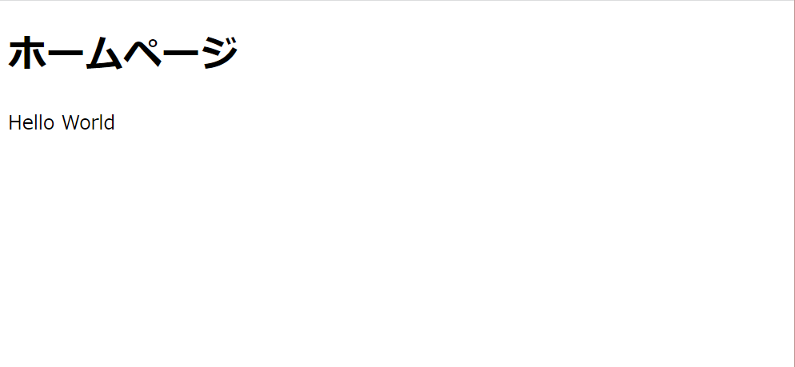

表示された

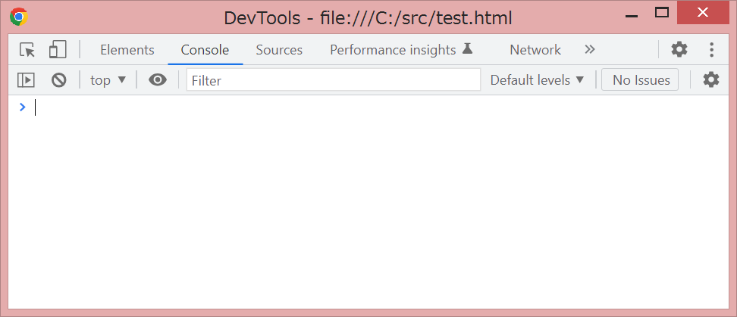

エラーなし

 | 確実に処理させたい場合は<body>タグに記述するのが無難ですが、<body>タグが処理される前にJavaScriptを処理したい場合など
 | 処理内容に応じて記述場所を選ぶ必要があります。
 | また、<head>タグ内でも<body>タグ処理後に動かすことも可能です。
 |  | (例) $(document).ready(function(){});
 |  |  | <!DOCTYPE html>
 |  |  | <html>
 |  |  | <head>
 |  |  |  | <title>○○株式会社</title>
 |  |  |  | <meta charset="UTF-8">
 |  |  |  | <script>
 |  |  |  |  | $(document).ready(function(){

 |  |  |  |  |  |  | ここに記述された内容は<body>タグが処理された後に処理される

 |  |  |  |  | });
 |  |  |  | </script>
 |  |  | </head>
 |  |  | <body>
 |  |  |  | <h1>ホームページ</h1>
 |  |  |  | <p>HTMLについて</p>
 |  |  | </body>
 |  |  | </html>

【変数の宣言】
 | C言語やJavaなどの言語では変数宣言時に変数の型を宣言する必要があります。
 | しかしJavaScriptではその必要がありません。便利ですね。
 | var, let, const のいずれかで宣言するだけで、値を代入した際に型を自動で設定してくれます。
 | 便利ですね。

 | 「var, let, constの違い」
 |  | ・宣言
 |  |  | 特に違いはありません。

 |  |  |  | var | : | var 変数名;
 |  |  |  | let | : | let 変数名;
 |  |  |  | const | : | const 変数名;

 |  | ・宣言時の値の代入
 |  |  | それぞれ変数の宣言時に値を代入することが出来ます。

 |  |  |  | var | : | var 変数名 = 値;
 |  |  |  | let | : | let 変数名 = 値;
 |  |  |  | const | : | const 変数名 = 値;

 |  | ・値の代入
 |  |  | 宣言後に値を代入する処理はvar と let のみ可能です。
 |  |  | constは宣言で代入された値から変更することはできません。（読み取り専用）

 |  |  |  | var | : | 変数名 = 値; |  |  |  | → |  | OK
 |  |  |  | let | : | 変数名 = 値; |  |  |  | → |  | OK
 |  |  |  | const | : | 変数名 = 値; |  |  |  | → |  | エラー

 |  | ・スコープ（値を保持できる範囲）
 |  |  | これが一番の違いで、変数が存在できる場所が違います。
 |  |  | varは宣言されたブロックの外でも存在することが出来ます。
 |  |  | let と const は宣言されたブロックの中でしか存在することが出来ません。
 |  |  | ※ブロックとは、{}で括られた処理のことです。

 |  |  |  | var | : | function test() {
 |  |  |  |  |  |  | if (true) {
 |  |  |  |  |  |  |  | var x = 1; |  |  |  | → | 条件式の中で宣言
 |  |  |  |  |  |  | }

 |  |  |  |  |  |  | console.log(x); |  |  |  |  | → | 条件式の外で呼び出しても、1が表示される
 |  |  |  |  |  | }
 |  |  | varはlet、constに比べて広いスコープを持っており、関数スコープと呼ばれます。
 |  |  | if文の{}が1つのブロックですが、関数内であればどこでも参照できます。

 |  |  |  | let , const | : | function test() {
 |  |  |  |  |  |  | if (true) {
 |  |  |  |  |  |  |  | let x = 1; |  |  |  | → | 条件式の中で宣言
 |  |  |  |  |  |  |  | const y = 2; |  |  |  | → | 条件式の中で宣言
 |  |  |  |  |  |  | }

 |  |  |  |  |  |  | console.log(x); |  |  |  |  | → | ブロックの外側なのでundefined(未定義)となる
 |  |  |  |  |  |  | console.log(y); |  |  |  |  | → | ブロックの外側なのでundefined(未定義)となる
 |  |  |  |  |  | }
 |  |  | let, constはブロックスコープと呼ばれ、同じ関数内であってもブロックの外側からは変数を参照することが出来ません。
 |  |  | その変数がどこで宣言されたものなのか、どう使われているのかが明確になり、バグを起こしづらいソースになります。
 |  |  | そのため、varよりletやconstを使う方が望ましいです。

【セレクタ】
 | CSS同様、JavaScriptでもセレクタで要素を指定することが出来ます。
 | 指定した要素に対し、文字を追加、CSSを適用、表示・非表示などなど色んなことができます。
 | また、ボタン等の要素の状態を検知し、クリックされた際に処理をさせることも可能です。
 | 以下にJavaScriptの機能の一部をjQueryで記述します。
 | この他にも様々な機能がありますので気になったら調べてみてください。

 | $(要素).text(文字列)
 |  | 指定された要素の値を、文字列に変更します。
 |  | 設定値を指定しかなった場合、指定された要素の値を文字列として取得します。

 | $( 要素 ).val(設定値)
 |  | 指定された要素の値を、設定値に変更します。
 |  | 設定値を指定しかなった場合、指定された要素の値を取得します。

 | $( 要素 ).css(CSSの内容)
 |  | 指定された要素のCSSを変更します。

 | $( 要素 ).append()
 |  | 指定された要素の中に要素を追加します。
 |  | 例
 |  |  | HTML
 |  |  |  | <div id="test"></div>
 |  |  | JavaScript
 |  |  |  | $("#test").append("<p>テスト</p>");

 |  |  | HTML
 |  |  |  | <div id="test">
 |  |  |  |  | <p>テスト</p> |  |  |  |  |  | ←idが"test"の要素の中に追加される
 |  |  |  | </div>

 | Math.random()
 |  | 0 以上 1 未満 (0 は含むが、 1 は含まない) の範囲の乱数を生成します。
 |  | 例：0.9067797558124009

 | Math.floor()
 |  | ()の中の値から小数点以下を切り捨てます。
 |  | 例：123.5678 → 123

 | $( 要素 ).focus()
 |  | 指定された要素にフォーカスを当てます。

 | $( 要素 ).on("click", function(){})
 |  | 指定された要素がクリックされた際、function内のプログラムが実行されます。

 | isNaN()
 |  | ()の中の値が文字の場合はTRUEを返します。
 |  | ()の中の値が数字の場合はFALSEを返します。 |  |  |  |  |  |  |  |  |  |  | ←数値型ではなく数字なのがミソです。
 |  | 例：isNaN("a") |  |  |  | → | TRUE
 |  |  | isNaN(1) |  |  | → | FALSE
 |  |  | isNaN("1") |  |  | → | FALSE |  |  | ←文字型の数字でもFALSEになります。

 | Number()
 |  | ()の中の値を数値型に変換します。
 |  | 数値型に変換できなかった場合は、NaNを返します。
 |  | 例：Number(1) |  |  |  |  | → | 1
 |  |  | Number("1") |  |  |  | → | 1
 |  |  | Number("a") |  |  |  | → | NaN

 | 変数.length
 |  | 変数に保持している文字列の文字数を返します。
 |  | let str = "あいうえお";
 |  | str.length |  |  | → | 5

 |  | let num = 12345;
 |  | num.length |  |  | → | undefined
 |  | ※文字型以外は文字数を取得することが出来ません。

 | 変数.slice(開始位置, 終了位置)
 |  | 変数に保持している文字列から指定した部分を切り取ります。
 |  |  | 開始位置：文字列から切り取る開始の位置を指定します。（1文字目からの場合は0を指定します。）
 |  |  | 終了位置：文字列から切り取る最後の位置を指定します。（5文字目までの場合は4を指定します。）

 |  | let str = "あいうえお";
 |  | str.slice(0, 3) |  |  |  | → | "あいう"
 |  | str.slice(1, 4) |  |  |  | → | "いうえ"
 |  | str.slice(3) |  |  |  | → | "えお"

 |  | strには"あいうえお"が保持されていますが、実は配列として格納されています。
 |  |  | 配列番号 |  |  | 0 | 1 | 2 | 3 | 4
 |  |  | str |  |  | あ | い | う | え | お
 |  | str.slice(0, 3)の場合、0番目から3番目より前までを切り取るため、"あいう"となります。
 |  | str.slice(1, 4)の場合、1番目から4番目より前までを切り取るため、"いうえ"となります。
 |  | str.slice(3)の場合、3番目より後ろの文字列全てを切り取るため、"えお"となります。

 | 変数.indexOf(検索する値)
 |  | 変数に保持している文字列の中に一致する値があるかどうかを判断します。
 |  | 見つかった場合は0が、見つからなかった場合は-1が返されます。

 |  | let str = "abc12345";
 |  | str.indexOf("abc") |  |  |  |  | → | 0
 |  | str.indexOf("dce") |  |  |  |  | → | -1

